originale
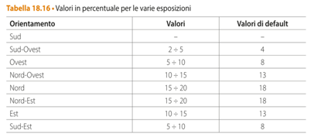
RIQUALIFICAZIONE

Temperatura minima (BS) | -7 | °C | 5 | °C
Salto temperatura | 15 | °C
Temperatura terreno | 10 | °C
Salto temperatura terreno | 10 | °C

Cucina al piano terra
Elementi | Area m2 | U w/m2 k | Esposiz. | Ponti Ter. | Q watt |  |  |  |  |  | Perdite Ventilazione
parete O 4.6x3 | 9.15 | 1.51 | 1.08 | 1.2 | 268.6 | Parete perimetrale 30 cm | Spess m | Landa | R |  | Cucina | 436 | w
porta blindata O 2x0.9 | 1.8 | 1.38 | 1.08 | 1.2 | 87 | aria est. |  |  | 0.04 |  | Soggiorno | 83 | w
finestra O 1.9x 1.5 | 2.85 | 2.7 | 1.08 | 1.2 | 269 | intonaco est. Cemento | 0.01 | 0.9 | 0.011 |  | Camera pt | 68 | w
pavimento 4.6x3.1 | 14.26 | 0.68 | 1 | 1.2 | 116 | laterizio 1400 | 0.28 | 0.6 | 0.467 |  | Atrio | 29 | w
parete interna 3.1x3 | 9.3 | 1.51 | 1 | 1.2 | 169 | intonaco int. Cem. E Gesso | 0.01 | 0.7 | 0.014 |  | Bagno | 184 | w
 |  |  |  |  | 909 | aria int. |  |  | 0.13 |  | Camera 1 | 103 | w
Soggiorno piano terra |  |  |  |  |  |  |  | R totale | 0.662 |  | Camera 2 | 111 | w
Elementi | Area m2 | U w/m2 k | Esposiz. | Ponti Ter. | Q watt |  |  | U totale | 1.51 | w/m2 k | Bagno | 279 | w
parete E 4.6x3 | 11.13 | 1.51 | 1.13 | 1.2 | 342 |  |  |  |  |  | Vano scale | 18.4 | w
parete S 0.9x3 | 2.7 | 1.51 | 1 | 1.2 | 73 | Porta blindata |  | U | R |  | tot. | 1312 | w
finestra E 1.78x1.5 | 2.67 | 2.7 | 1.13 | 1.2 | 147 | aria est. |  |  | 0.04
pavimento 3.95x4.6 | 18.17 | 0.68 | 1 | 1.2 | 148 | porta |  | 1.8 | 0.56 |  | Atot | 119.275 | m2
parete interna 3.95x3 | 11.88 | 1.51 | 1 | 1.2 | 215 | aria int. |  |  | 0.13 |  | N. camere | 2
 |  |  |  |  | 925 |  |  | R tot. | 0.73 |  | Portata | 16.46 | l/s
Camera piano terra |  |  |  |  |  |  |  | U tot. | 1.38 | w/m2 k |  | 0.0197565 | Kg/s
Elementi | Area m2 | U w/m2 k | Esposiz. | Ponti Ter. | Q watt |  |  |  |  |  | Qv | 298 | watt
parete O 3.3x3 | 8.4 | 1.51 | 1.08 | 1.2 | 247 | Finestra legno vetro singolo |  | Uw | R
finestra O 1x1.5 | 1.5 | 2.7 | 1.08 | 1.2 | 79 | aria est. |  |  | 0.04
pavimento 3.3x4.5 | 14.85 | 0.68 | 1 | 1.2 | 121 | finestra |  | 5 | 0.2 |  | 6 | l/s | 0.0072 | Kg/s
 |  |  |  |  | 446 | aria int. |  |  | 0.13 |  | 4 persone |  | 0.0288
Atrio piano terra |  |  |  |  |  |  |  | R tot. | 0.37 |  |  | 782.2656
Elementi | Area m2 | U w/m2 k | Esposiz. | Ponti Ter. | Q watt |  |  | U tot. | 2.7 | w/m2 k
parete E 4.6x3 | 10.5 | 1.51 | 1.13 | 1.2 | 322
porta blindata E 0.9x2 | 1.8 | 1.38 | 1.13 | 1.2 | 51 | Copertura | Spess m | Landa | R
finestra E 1x1,5 | 1.5 | 2.7 | 1.13 | 1.2 | 82 | aria int |  |  | 0.100
pavimento 4.6x1.35 | 6.21 | 0.68 | 1 | 1.2 | 51 | intonaco interno | 0.02 | 0.7 | 0.029
 |  |  |  |  | 506 | soletta C.A | 0.2 | 1.91 | 0.105
Bagno piano terra |  |  |  |  |  | camera aria |  |  | 0.160
Elementi | Area m2 | U w/m2 k | Esposiz. | Ponti Ter. | Q watt | assi legno | 0.03 | 1 | 0.030
parete S 6x3 | 17.1 | 1.51 | 1 | 1.2 | 465 | copertura in tegole | 0.01 | 0.99 | 0.010
parete O 1x3 | 3 | 1.51 | 1.08 | 1.2 | 88 | aria esterna |  |  | 0.040
finestra S 0.6*1,5 | 0.9 | 2.7 | 1 | 1.2 | 44 |  |  | R tot. | 0.473
pavimento 6x1 | 6 | 0.68 | 1 | 1.2 | 49 |  |  | U tot. | 2.1
 |  |  |  |  | 646

Totale piano terra | 3433 | watt

Camera 1 primo piano
Elementi | Area m2 | U w/m2 k | Esposiz. | Ponti Ter. | Q watt
parete O 4.6x3 | 10.5 | 1.51 | 1.08 | 1.2 | 308
porta finestra O 1.5x 2.2 | 3.3 | 2.7 | 1.08 | 1.2 | 173
parete N 4.9x3 | 14.7 | 1.51 | 1.18 | 1.2 | 471
copertura 4.9x4.6 | 22.54 | 2.1 | 1 | 1.2 | 852
 |  |  |  |  | 1805

Camera 2 primo piano
Elementi | Area m2 | U w/m2 k | Esposiz. | Ponti Ter. | Q watt
parete O 3.5x3 | 9 | 1.51 | 1.08 | 1.2 | 264
finestra O 1x1.5 | 1.5 | 2.7 | 1.08 | 1.2 | 79
parete E 4.6x3 | 10.5 | 1.51 | 1.13 | 1.2 | 322
finestra E 1x1.5 | 1.5 | 2.7 | 1.13 | 1.2 | 82
porta finestra E 0.9x2 | 1.8 | 2.7 | 1.13 | 1.2 | 99
parete S 1.9x3 | 5.7 | 1.51 | 1 | 1.2 | 155
copertura 3.5x6 + 1.1x1.9+ 1.15*0.9 | 24.125 | 2.1 | 1 | 1.2 | 912
 |  |  |  |  | 1913

Bagno primo piano
Elementi | Area m2 | U w/m2 k | Esposiz. | Ponti Ter. | Q watt
parete N 2.2x3 | 6.6 | 1.51 | 1.18 | 1.2 | 212
parete E 4.6x3 | 11.13 | 1.51 | 1.13 | 1.2 | 342
finestra E 1.78*1.5 | 2.67 | 2.7 | 1.13 | 1.2 | 147
parete S 0.9x3 | 2.7 | 1.51 | 1 | 1.2 | 73
copertura 4.6x2.2 -1x1 | 9.12 | 2.1 | 1 | 1.2 | 345
 |  |  |  |  | 1118

Vano scale primo piano
Elementi | Area m2 | U w/m2 k | Esposiz. | Ponti Ter. | Q watt
parete O 1x3 | 2.75 | 1.51 | 1.08 | 1.2 | 81
parete S 4x3 | 12 | 1.51 | 1 | 1.2 | 326
finestra O 0.5x0.5 | 0.25 | 2.7 | 1.08 | 1.2 | 13
copertura 4x1 | 4 | 2.1 | 1 | 1.2 | 151
 |  |  |  |  | 571
Totale primo piano | 5408 | watt
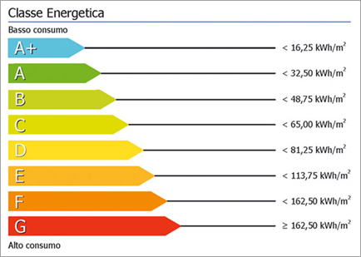

Totale complessivo + vent. | 10152 | watt
 | 10.2 | Kw

Ore riscaldamento zona E | 14 | ore
Giorni | 181 | giorni

Energia invernale | 25726 | Kwh
Superficie complessiva | 120 | m2 circa

Fabbisogno termico al m2 | 214.4 | Kwh m2 / anno

Costo indicativo energia termica | 2573 | € | (con 0,1 € al Kwh)

glaser
Parete con cappotto interno
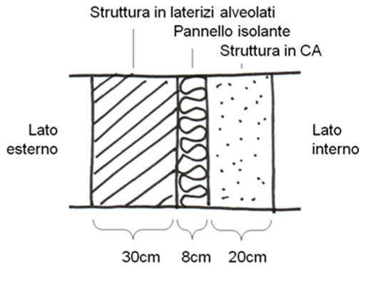
Temperatura media mensile + fredda della località |  |  | 1.7 | °C
Pressione media mensile vapore aria esterna |  |  | 590 | Pa
Temperatura aria interna U.R. 50% |  |  | 20 | °C
Pressione vapore aria interna |  |  | 1519 | Pa

 | Spessore m | Rt m2 k / w | Permeabilità al vapore (Pa m2 s / kg)
aria esterna |  | 0.04 | 1.87E-10
laterizio | 0.3 | 0.94 | 0.00E+00
isolante | 0.08 | 1.818 | 0.00E+00
C.A. | 0.2 | 0.189 | 0.00E+00
aria interna |  | 0.013 | 1.87E-10
 | resistenza totale | 3

Distribuzione temperature alle varie faccie degli strati parete |  |  |  | Q= U A DT = DT / Rtot |  | per 1 m2
NB: nel calcolo partiamo dalla faccia interna
faccie | Rt m2 k / w | Temperatura °C |  | Temperature fra le varie faccie
aria esterna | 0.04 | 1.700 |  | (Tc-Tf) / Rstrato = (Tint - Test) / Rtot
laterizio-aria | 0.94 | 1.944 |  | Tf = Tc - (Rstrato / Rtot) * (Tint - Test)
isolante-lateriz | 1.818 | 7.678 |  | c= faccia calda
C.A-isolante | 0.189 | 18.768 |  | f= faccia fredda
aria-C.A | 0.013 | 19.921
aria interna |  | 20 | nota dai dati

Distribuzione pressione di SATURAZIONE vapore dell'aria alle temperature calcolate sopra

faccie | Temperatura °C | pv SATUR. Pa |  | La pressione di SATURAZIONE vapore dell'aria indica la capacità massima dell'aria di contenere vapore
aria esterna | 1.70 | 692.29 |  | senza formare condensa (goccie di acqua). Se la pressione di SATURAZIONE è più bassa
laterizio-aria | 1.94 | 704.73 |  | della pressione di vapore dell'aria si ha condensazione cioè formazione di gocce.
isolante-lateriz | 7.68 | 1049.85
C.A-isolante | 18.77 | 2163.30
aria-C.A | 19.92 | 2325.40
aria esterna | 20.00 | 2336.93

Distribuzione della pressione di vapore dell'aria (dipende dalla permeabilità materiali)
NB: nel calcolo partiamo dalla faccia interna |  |  |  |  |  | Pressioni del vapore fra le varie faccie
faccie | Spessore | Permeabilità | Rvap (s/ permeabilità) | pv aria (Pa) |  | (pv_c - pv_f) / Rvap_strato = (pv_int - pvap_est) / Rvap_tot
aria esterna | 0 | 1.87E-10 | 0.00E+00 | 590.00 |  | pv_f = pv_c - (Rvap_strato / Rvap_tot) * (pv_int- pv_est)
laterizio-aria | 0.3 | 0.00E+00 | 3.20E+10 | 590.00 |  | c= faccia calda
isolante-lateriz | 0.08 | 0.00E+00 | 1.28E+10 | 793.08 |  | f= faccia fredda
C.A-isolante | 0.2 | 0.00E+00 | 1.02E+11 | 874.36
aria-C.A | 0 | 1.87E-10 | 0.00E+00 | 1,519.00
aria esterna |  |  | 1.46E+11 | 1,519.00 | nota dai dati

Riassumendo alle varie faccie degli strati di materiale abbiamo
strato | Spessore totale | pv SATURAZ. | pv aria
laterizio-aria | 0 | 704.73 | 590.00
isolante-lateriz | 0.3 | 1049.85 | 793.08
C.A-isolante | 0.38 | 2163.30 | 874.36
aria-C.A | 0.58 | 2325.40 | 1,519.00
 | NB: riportare gli spessori cumulativi ai vari strati

Grafico spessore - pressioni (GLASER)
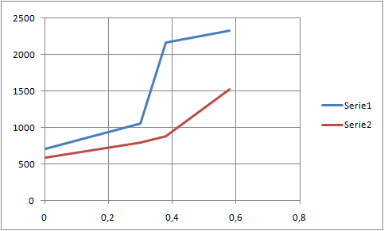

 |  |  |  |  | BLU PRESSIONE SATURAZIONE VAPORE
 |  |  |  |  | ROSSA PRESSIONE VAPORE

 |  |  |  |  | Se la pressione SATURAZIONE blu del vapore
 |  |  |  |  | scende sotto la pressione dell'aria rossa
 |  |  |  |  | allora li si forma CONDENSA !!!

